下料规划
317.47 | 668.26 | -0.94
315.47 | 652.83 | -1.58

 |  |  |  |  |  |  |  |  | 设备0_读写DDB4034 = 设备0_读写DDB0030
 |  |  |  |  |  |  |  |  | 设备0_读写DDB4036 = 设备0_读写DDB0040
 |  |  |  |  |  |  |  |  | 设备0_读写DDB4038 = 设备0_读写DDB0050

 |  |  |  |  |  | 9444

 |  |  |  |  |  |  |  |  |  |  |  | -19.92 | 112.42
 |  | 2 |  | 1 |  |  |  |  |  |  |  | 132.34

 |  |  |  |  |  |  | 319.35 | 667.07 | -7.36 |  |  | 346.9 | 273.9
 |  |  |  |  |  |  |  |  |  |  |  | 73

吸嘴2
反向

吸嘴1
正向
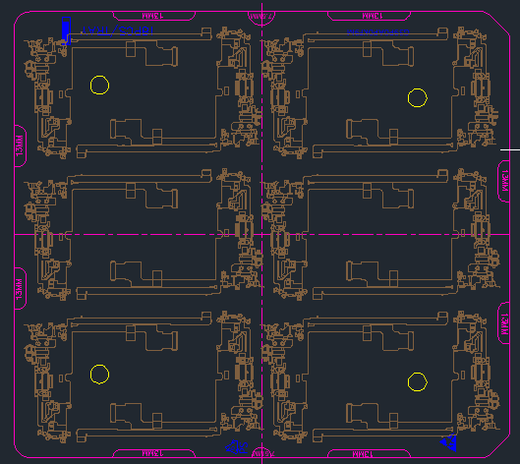
2反
 |  |  |  |  |  |  |  |  | D1010 | index0
 |  |  |  |  |  |  |  |  | D1012 | index1
 |  |  |  |  |  |  |  |  | D1013 | index2

1正
对点产品；
分别要对吸嘴1、吸嘴2正反方向
 |  |  |  |  |  |  |  |  |  |  | 6 | 7
 |  |  |  |  |  |  |  |  |  |  | 4 | 5
 |  |  |  | 12 | 14 | 13 | 15 |  |  |  | 2 | 3
 |  |  |  | 7 | 5 | 6 | 4 |  |  |  | 0 | 1
 |  |  |  | ①8 | 10 | ②9 | 11 |  |  |  | 0 | 1
B右
 |  |  |  | ②3 | 1 | ①2 | 0 |  |  |  | 0 | 1
A左B右

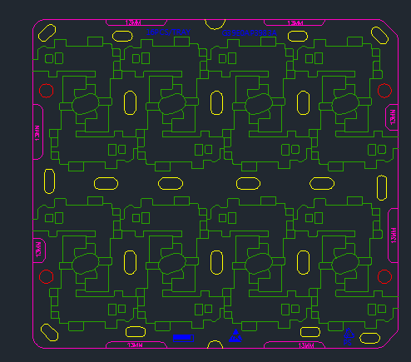
A左

2
2正

 |  |  |  |  |  |  |  |  | 22.3711518968489 , 80.0754927676142
1
1反
 |  |  |  |  |  |  |  |  | 92.73 | 606.18 | -1.68

 |  | 7 | 6 | 3 | 2 |  | 3 | 2 | 7 | 6
 |  | 5 | 4 | 1 | 0 |  | 1 | 0 | 5 | 4
 |  | 3 | 2 | 3 | 2 |  | 3 | 2 | 3 | 2
 |  | 1 | 0 | 1 | 0 |  | 1 | 0 | 1 | 0

A左
B右

